상품제안서
미니 애플 워치 보조배터리 2000mAh+자석싸바리 굿즈세트 | 상품코드: S44886

 |  |  |  |  |  |  | 02-713-8555 | www.synergygift.co.kr
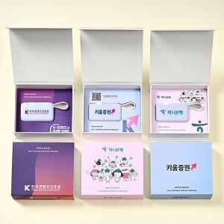

【상세/제작정보】 | <span style="font-size: 14pt;"><span style="font-size: 14pt;">​</span>※ 상품의 제작사양에 따라 가격이 다를 수 있으니 실 견적은 꼭 문의 바랍니다</span><p><span style="font-size: 14pt;">※ 100개 이상&nbsp;</span><span style="font-size: 14pt;">슬리브 컬러인쇄 무료+간지 컬러인쇄 무료</span><span style="font-size: 14pt;">&nbsp;</span></p><p><span style="font-size: 14pt;">&nbsp; &nbsp;(100개 미만 희망시 별도 문의 바랍니다)</span><span style="font-size: 14pt;">&nbsp;</span></p><span style="font-size: 14pt;">※ 케이스 인쇄 별도문의</span>

【인쇄/포장옵션】 | 슬리브+간지 풀컬러 / 포장불가능

【공급단가】 | 수량 | 30~ | 100~ | 300~ | 1,000~ | 3,000~
*VAT별도 | 단가 | 12,300원 | 11,600원 | 11,100원 | 10,710원 | 10,500원

【상품 URL】 | https://www.synergygift.co.kr:443/src/goods_detail.php?gdno=44886

